算出シート1
【本自動計算シートの利用方法】
※本表は車両1台分、200運行の入力が可能（サンプル車両の運行毎データ（総括表明細）と同一フォーマット）

 | に車両1台の運行年月日と1運行毎のデータを入力
↓
 | の自動算出結果を算出シート2へ転記

①車両1台の1運行毎のデータ |  |  |  |  |  |  | ②合計及び10日換算の運行データ（①より自動算出）
連番 | 運行年月日 | 走行距離 （㎞） | 輸送量 （t） | 積載率 （%） | 燃料使用量 （ℓ） | トンキロ (t･km) |  | 運行日数 （日） | 走行距離 （㎞） | 輸送量 （t） | 平均積載率 （%） | 燃料使用量 （ℓ） | トンキロ (t･km) | トンキロあたりの燃料使用量 (ℓ/t･km)
1 |  |  |  |  |  | 0 | 合計 | 0 | 0.00 | 0.00 | - | 0.00 | 0.00 | 0.0000
2 |  |  |  |  |  | 0 | 10日換算 | 0（日数不足） | 0.00 | 0.00 | 0% | 0.00 | 0.00 | 0.0000
3 |  |  |  |  |  | 0 | ※平均積載率：燃料使用量による加重平均値を算出（自動計算）。
4 |  |  |  |  |  | 0 | 平均積載率＝（運行1回目の積載率×燃料使用量＋運行２回目の積載率×燃料使用量＋運行3回目の・・・)／全運行の燃料使用量合計
1行には、1台１運行毎の
運行年月日、走行距離、輸送量及び積載率、燃料使用量を入力
→入力した車両1台の10日間あたりの結果が、右表②に自動算出
5 |  |  |  |  |  | 0
青枠：算出シート2へ転記（コピー＆ペースト）
6 |  |  |  |  |  | 0
7 |  |  |  |  |  | 0
8 |  |  |  |  |  | 0
9 |  |  |  |  |  | 0
10 |  |  |  |  |  | 0
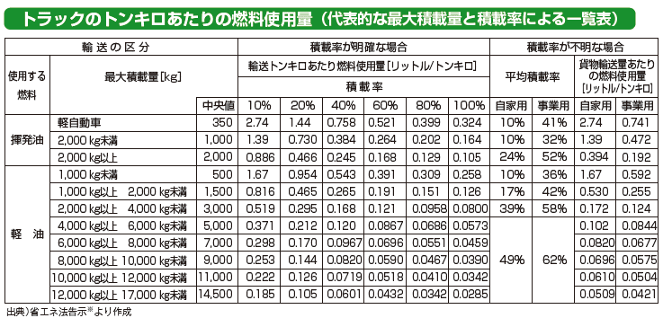
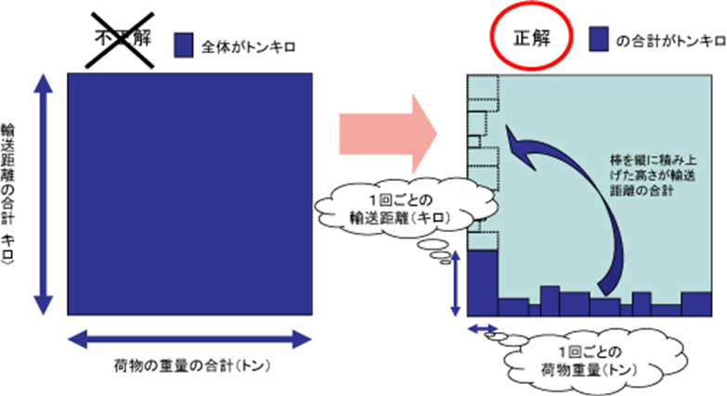
【データについての注意事項】
下記に、トン・キロの取得値のチェック基準及び算定時の基本事項を示す。正しいデータの提出が無い場合は補助金を交付できないことがあるため、提出するデータの値については十分にチェックすること。
a)トン・キロあたりの燃料使用量の値の範囲について
トラックのトン・キロあたりの燃料使用量の一般的な値は0.01～3.00 ℓ/t・kmの範囲になることが想定されるため、その範囲を外れる場合は記入値が誤りの可能性があるので注意すること。
※出典：荷主の省エネ推進の手引き（資源エネルギー庁）
b)トン・キロ算定の基本について
「トン・キロ」は、輸送距離の合計と荷物の重量の合計を掛け合わせることでは求められない。下図のように、１回ごとの輸送距離と１回ごとの荷物重量を掛け合わせたものの合計値で求めること。正しく計算しないと莫大な輸送量となるので注意すること。
※出典：資源エネルギー庁ホームページ https://www.enecho.meti.go.jp/category/saving_and_new/saving/ninushi/eco_2.html
11 |  |  |  |  |  | 0
12 |  |  |  |  |  | 0
13 |  |  |  |  |  | 0
14 |  |  |  |  |  | 0
15 |  |  |  |  |  | 0
16 |  |  |  |  |  | 0
17 |  |  |  |  |  | 0
18 |  |  |  |  |  | 0
19 |  |  |  |  |  | 0
20 |  |  |  |  |  | 0
21 |  |  |  |  |  | 0
22 |  |  |  |  |  | 0
23 |  |  |  |  |  | 0 |  |  | 燃料削減率（％）
24 |  |  |  |  |  | 0
25 |  |  |  |  |  | 0
26 |  |  |  |  |  | 0
27 |  |  |  |  |  | 0
28 |  |  |  |  |  | 0
29 |  |  |  |  |  | 0
30 |  |  |  |  |  | 0
31 |  |  |  |  |  | 0
32 |  |  |  |  |  | 0
33 |  |  |  |  |  | 0
34 |  |  |  |  |  | 0
35 |  |  |  |  |  | 0
36 |  |  |  |  |  | 0
37 |  |  |  |  |  | 0
38 |  |  |  |  |  | 0
39 |  |  |  |  |  | 0
40 |  |  |  |  |  | 0
41 |  |  |  |  |  | 0
42 |  |  |  |  |  | 0
43 |  |  |  |  |  | 0
44 |  |  |  |  |  | 0
45 |  |  |  |  |  | 0
46 |  |  |  |  |  | 0
47 |  |  |  |  |  | 0
48 |  |  |  |  |  | 0
49 |  |  |  |  |  | 0
50 |  |  |  |  |  | 0
51 |  |  |  |  |  | 0
52 |  |  |  |  |  | 0
53 |  |  |  |  |  | 0
54 |  |  |  |  |  | 0
55 |  |  |  |  |  | 0
56 |  |  |  |  |  | 0
57 |  |  |  |  |  | 0
58 |  |  |  |  |  | 0
59 |  |  |  |  |  | 0
60 |  |  |  |  |  | 0
61 |  |  |  |  |  | 0
62 |  |  |  |  |  | 0
63 |  |  |  |  |  | 0
64 |  |  |  |  |  | 0
65 |  |  |  |  |  | 0
66 |  |  |  |  |  | 0
67 |  |  |  |  |  | 0
68 |  |  |  |  |  | 0
69 |  |  |  |  |  | 0
70 |  |  |  |  |  | 0
71 |  |  |  |  |  | 0
72 |  |  |  |  |  | 0
73 |  |  |  |  |  | 0
74 |  |  |  |  |  | 0
75 |  |  |  |  |  | 0
76 |  |  |  |  |  | 0
77 |  |  |  |  |  | 0
78 |  |  |  |  |  | 0
79 |  |  |  |  |  | 0
80 |  |  |  |  |  | 0
81 |  |  |  |  |  | 0
82 |  |  |  |  |  | 0
83 |  |  |  |  |  | 0
84 |  |  |  |  |  | 0
85 |  |  |  |  |  | 0
86 |  |  |  |  |  | 0
87 |  |  |  |  |  | 0
88 |  |  |  |  |  | 0
89 |  |  |  |  |  | 0
90 |  |  |  |  |  | 0
91 |  |  |  |  |  | 0
92 |  |  |  |  |  | 0
93 |  |  |  |  |  | 0
94 |  |  |  |  |  | 0
95 |  |  |  |  |  | 0
96 |  |  |  |  |  | 0
97 |  |  |  |  |  | 0
98 |  |  |  |  |  | 0
99 |  |  |  |  |  | 0
100 |  |  |  |  |  | 0
101 |  |  |  |  |  | 0
102 |  |  |  |  |  | 0
103 |  |  |  |  |  | 0
104 |  |  |  |  |  | 0
105 |  |  |  |  |  | 0
106 |  |  |  |  |  | 0
107 |  |  |  |  |  | 0
108 |  |  |  |  |  | 0
109 |  |  |  |  |  | 0
110 |  |  |  |  |  | 0
111 |  |  |  |  |  | 0
112 |  |  |  |  |  | 0
113 |  |  |  |  |  | 0
114 |  |  |  |  |  | 0
115 |  |  |  |  |  | 0
116 |  |  |  |  |  | 0
117 |  |  |  |  |  | 0
118 |  |  |  |  |  | 0
119 |  |  |  |  |  | 0
120 |  |  |  |  |  | 0
121 |  |  |  |  |  | 0
122 |  |  |  |  |  | 0
123 |  |  |  |  |  | 0
124 |  |  |  |  |  | 0
125 |  |  |  |  |  | 0
126 |  |  |  |  |  | 0
127 |  |  |  |  |  | 0
128 |  |  |  |  |  | 0
129 |  |  |  |  |  | 0
130 |  |  |  |  |  | 0
131 |  |  |  |  |  | 0
132 |  |  |  |  |  | 0
133 |  |  |  |  |  | 0
134 |  |  |  |  |  | 0
135 |  |  |  |  |  | 0
136 |  |  |  |  |  | 0
137 |  |  |  |  |  | 0
138 |  |  |  |  |  | 0
139 |  |  |  |  |  | 0
140 |  |  |  |  |  | 0
141 |  |  |  |  |  | 0
142 |  |  |  |  |  | 0
143 |  |  |  |  |  | 0
144 |  |  |  |  |  | 0
145 |  |  |  |  |  | 0
146 |  |  |  |  |  | 0
147 |  |  |  |  |  | 0
148 |  |  |  |  |  | 0
149 |  |  |  |  |  | 0
150 |  |  |  |  |  | 0
151 |  |  |  |  |  | 0
152 |  |  |  |  |  | 0
153 |  |  |  |  |  | 0
154 |  |  |  |  |  | 0
155 |  |  |  |  |  | 0
156 |  |  |  |  |  | 0
157 |  |  |  |  |  | 0
158 |  |  |  |  |  | 0
159 |  |  |  |  |  | 0
160 |  |  |  |  |  | 0
161 |  |  |  |  |  | 0
162 |  |  |  |  |  | 0
163 |  |  |  |  |  | 0
164 |  |  |  |  |  | 0
165 |  |  |  |  |  | 0
166 |  |  |  |  |  | 0
167 |  |  |  |  |  | 0
168 |  |  |  |  |  | 0
169 |  |  |  |  |  | 0
170 |  |  |  |  |  | 0
171 |  |  |  |  |  | 0
172 |  |  |  |  |  | 0
173 |  |  |  |  |  | 0
174 |  |  |  |  |  | 0
175 |  |  |  |  |  | 0
176 |  |  |  |  |  | 0
177 |  |  |  |  |  | 0
178 |  |  |  |  |  | 0
179 |  |  |  |  |  | 0
180 |  |  |  |  |  | 0
181 |  |  |  |  |  | 0
182 |  |  |  |  |  | 0
183 |  |  |  |  |  | 0
184 |  |  |  |  |  | 0
185 |  |  |  |  |  | 0
186 |  |  |  |  |  | 0
187 |  |  |  |  |  | 0
188 |  |  |  |  |  | 0
189 |  |  |  |  |  | 0
190 |  |  |  |  |  | 0
191 |  |  |  |  |  | 0
192 |  |  |  |  |  | 0
193 |  |  |  |  |  | 0
194 |  |  |  |  |  | 0
195 |  |  |  |  |  | 0
196 |  |  |  |  |  | 0
197 |  |  |  |  |  | 0
198 |  |  |  |  |  | 0
199 |  |  |  |  |  | 0
200 |  |  |  |  |  | 0

算出シート2
青枠：実施計画書・自己評価結果へ転記（コピー＆ペースト可）
 | 【本自動計算シートの利用方法】
 | ※本表は車両99台の入力が可能
 |  | に車両ナンバーを入力 ＆ 算出シート1から当該車両の10日間あたりの運行データを転記（コピー＆ペースト）
 | ↓
 |  | の結果を実施計画書/自己評価結果に転記（コピー＆ペースト）

 | ④全車両の結果（1台・10日間あたりの平均） |  |  |  |  |  |  |  |  |  |  |  |  | （参考）全車両の省エネルギー効果
 | 実施 台数 | 連携前 |  |  |  |  |  | 連携後 |  |  |  |  |  | 省エネルギー効果
 |  | 平均日数 （日） | 走行距離 （㎞） | 輸送量 （t） | 平均積載率 （%） | 燃料使用量 （ℓ） | トンキロ (t･km) | 平均日数 （日） | 走行距離 （㎞） | 輸送量 （t） | 平均積載率 （%） | 燃料使用量 （ℓ） | トンキロ (t･km) | トンキロあたりの燃料削減量 （ℓ/t･km） | トンキロあたりの燃料削減率（％）
 | 0 |  |  |  | 0% |  |  |  |  |  | 0%
③の平均日数を自動算出：10日となっているか確認

 | ③車両別の結果（10日間あたり） |  |  |  |  |  |  |  |  |  |  |  |  | （参考）車両別の省エネルギー効果
車両登録番号 | 実施 台数 | 連携前 |  |  |  |  |  | 連携後 |  |  |  |  |  | 省エネルギー効果
 |  | 運行日数 （日） | 走行距離 （㎞） | 輸送量 （t） | 積載率 （%） | 燃料使用量 （ℓ） | トンキロ (t･km) | 運行日数 （日） | 走行距離 （㎞） | 輸送量 （t） | 積載率 （%） | 燃料使用量 （ℓ） | トンキロ (t･km) | トンキロあたりの燃料削減量 （ℓ/t･km） | トンキロあたりの燃料削減率（％）
 | 1
 | 2
車両登録番号の車両1台の10日間の運行データを転記（算出シートよりコピー&ペースト）
→全車両の結果（1台・10日間あたりの平均）が、上表④に自動算出
 | 3
 | 4
1行に1台の車両ナンバーを入力
 | 5
 | 6
 | 7
 | 8
 | 9
 | 10
 | 11
 | 12
 | 13
 | 14
 | 15
 | 16
 | 17
 | 18
 | 19
 | 20
 | 21
 | 22
 | 23
 | 24
 | 25
 | 26
 | 27
 | 28
 | 29
 | 30
 | 31
 | 32
 | 33
 | 34
 | 35
 | 36
 | 37
 | 38
 | 39
 | 40
 | 41
 | 42
 | 43
 | 44
 | 45
 | 46
 | 47
 | 48
 | 49
 | 50
 | 51
 | 52
 | 53
 | 54
 | 55
 | 56
 | 57
 | 58
 | 59
 | 60
 | 61
 | 62
 | 63
 | 64
 | 65
 | 66
 | 67
 | 68
 | 69
 | 70
 | 71
 | 72
 | 73
 | 74
 | 75
 | 76
 | 77
 | 78
 | 79
 | 80
 | 81
 | 82
 | 83
 | 84
 | 85
 | 86
 | 87
 | 88
 | 89
 | 90
 | 91
 | 92
 | 93
 | 94
 | 95
 | 96
 | 97
 | 98
 | 99

